入出力関連図(LPJBAS020RP)
プロジェクト管理システム | 2. 機能設計 2.2. 帳票機能設計 | 成果物名 | A02：機能設計書 |  | 更新者
 |  | 作成日 | 2012-11-20 |  | 更新日
入出力関連図
入力 | 処理 |  |  | 出力
● 参照エンティティ
採算原価見積トランエンティティ

プロジェクトトランエンティティ

● 出力帳票

ＳＩ案件トランエンティティ
採算情報
採算原価見積表
帳票出力

プロジェクトリソーストランエンティティ

採算原価見積発注明細トランエンティティ

採算原価見積書内部開発明細トランエンティティ

採算原価見積経費明細トランエンティティ

プロジェクトNext.MIタスクトランエンティティ

帳票レイアウト(LPJBAS020RP(鏡))
プロジェクト管理システム |  |  |  | 2. 機能設計 2.2. 帳票機能設計 |  |  |  |  |  |  |  | 成果物名 |  |  | A02：機能設計書 |  |  |  | 更新者 | 山田（智）
 |  |  |  |  |  |  |  |  |  |  |  | 作成日 |  |  | 2012-11-20 |  |  |  | 更新日 | 2015-07-17
帳票レイアウト |  |  |  |  |  |  |  |  |  |  |  | 帳票タイプ |  |  |  |  | 複票
決定本部長・確認営業部長
プロジェクト採算原価合計額が3000万以上の場合のみ印字
 |  | ※CTCT、CTCSPの場合 |  |  |  |  |  |  |  |  |  | 明細仕様

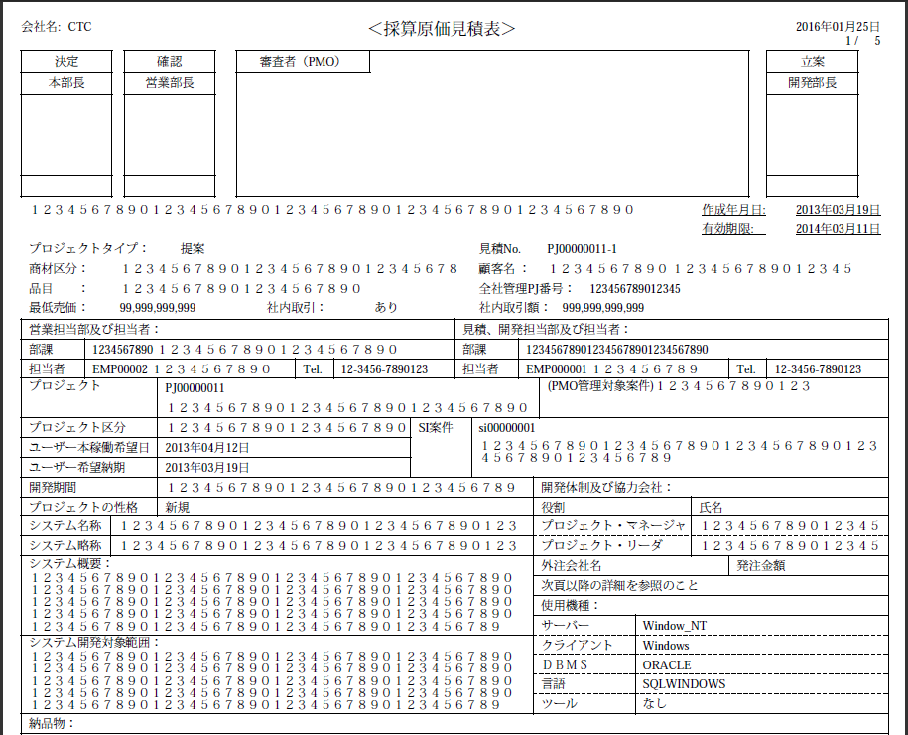
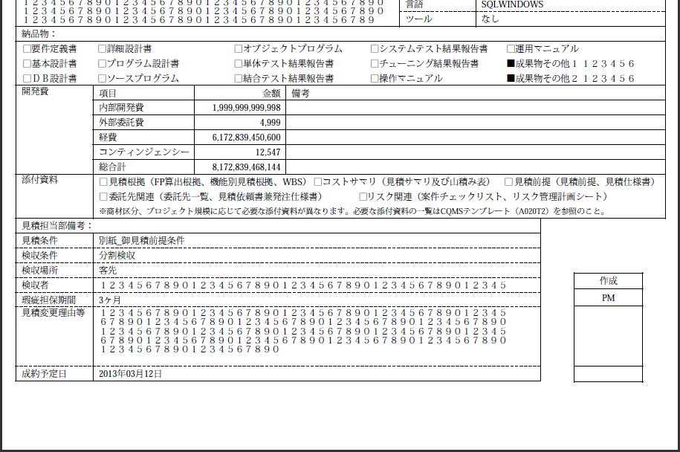
 |  |  |  |  |  |  |  |  |  |  |  |  | ・明細なし
プロジェクト採算原価合計額が3000万以上の場合、立案開発部長
3000万未満の場合、決定開発部長を印字

 |  |  |  |  |  |  |  |  |  |  |  | 改ページ仕様

審査者（PMO)
PMO管理対象案件の場合のみ印字
（プロジェクト重要フラグ = "1")
 |  |  |  |  |  |  |  |  |  |  |  |  | ・固定1ページ

(PMO管理対象案件)
PMO管理対象案件の場合のみ印字
(プロジェクト重要フラグ = "1")
 |  |  |  |  |  |  |  |  |  |  |  | グループインジケーション

 |  |  |  |  |  |  |  |  |  |  |  |  | なし

 |  |  |  |  |  |  |  |  |  |  |  | 集計単位

 |  |  |  |  |  |  |  |  |  |  |  |  | ・なし

 |  |  |  |  |  |  |  |  |  |  |  | 概要説明

 |  |  |  |  |  |  |  |  |  |  |  |  | プロジェクト重要フラグ＝'1'(PMO管理対象案件)の場合、
 |  |  |  |  |  |  |  |  |  |  |  |  |  | 重要プロジェクト欄：「(PMO管理対象案件)＋見積区分」を設定する。
 |  |  |  |  |  |  |  |  |  |  |  |  |  |  |  | それ以外の場合は重要プロジェクト欄に「見積区分」を設定する。
 |  |  |  |  |  |  |  |  |  |  |  |  |  | 審査者（PMO)捺印欄：印字する。

 |  |  |  |  |  |  |  |  |  |  |  |  | 社内売買ありの場合のみ、社内売買金額と売上原価振替先部課を表示する。
 |  |  |  |  |  |  |  |  |  |  |  |  |  |  |  |  |  | 鏡ページの最下部に注釈を印字する。

 |  |  |  |  |  |  |  |  |  |  |  |  | CloudFilingインデクシング用の非表示テキストを出力する。

 |  |  |  |  |  |  |  |  |  |  |  |  | 採算見積金額が3000万以上の場合は「決定本部長」「確認営業部長」
 |  |  |  |  |  |  |  |  |  |  |  |  | 「立案開発部長」の捺印欄を印字する。
 |  |  |  |  |  |  |  |  |  |  |  |  | 採算見積金額が3000万未満の場合は「決定開発部長」の捺印欄を印字する。

#109 CloudFilingインデクシング用非表示テキスト
同ページ内で最後のテキスト出力となるように
 |  |  |  |  |  |  |  |  |  |  |  | 備考

 |  |  |  |  |  |  |  |  |  |  |  |  | プロジェクト採算原価合計額：採算原価見積トラン.プロジェクト採算原価合計額
 |  |  |  |  |  |  |  |  |  |  |  |  | プロジェクト重要フラグ：採算原価見積トラン.プロジェクト重要フラグ

 | <サンプル>
 | プロジェクト採算原価合計額が3000万以上かつPMO管理対象案件の場合 |  |  |  |  |  |  |  |  |  | プロジェクト採算原価合計額が3000万以上かつPMO管理対象案件以外の場合
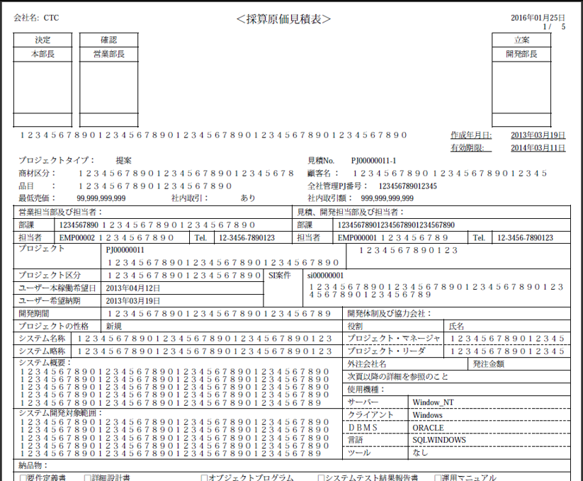
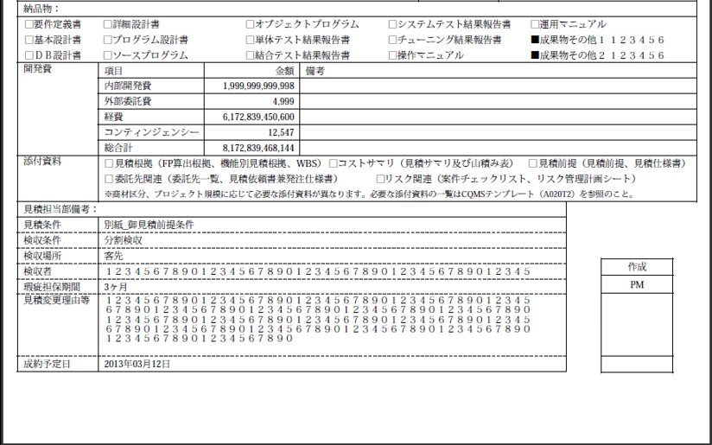

プロジェクト採算原価合計額が
3000万以上の場合は
立案開発部長を印字

PMO管理対象案件以外は印字しない

プロジェクト採算原価合計額が
3000万以上の場合のみ印字
PMO管理対象案件の場合のみ印字

PMO管理対象案件の場合のみ印字
PMO管理対象案件以外は印字しない

 | プロジェクト採算原価合計額が3000万未満かつPMO管理対象案件の場合 |  |  |  |  |  |  |  |  |  | プロジェクト採算原価合計額が3000万未満かつPMO管理対象案件以外の場合
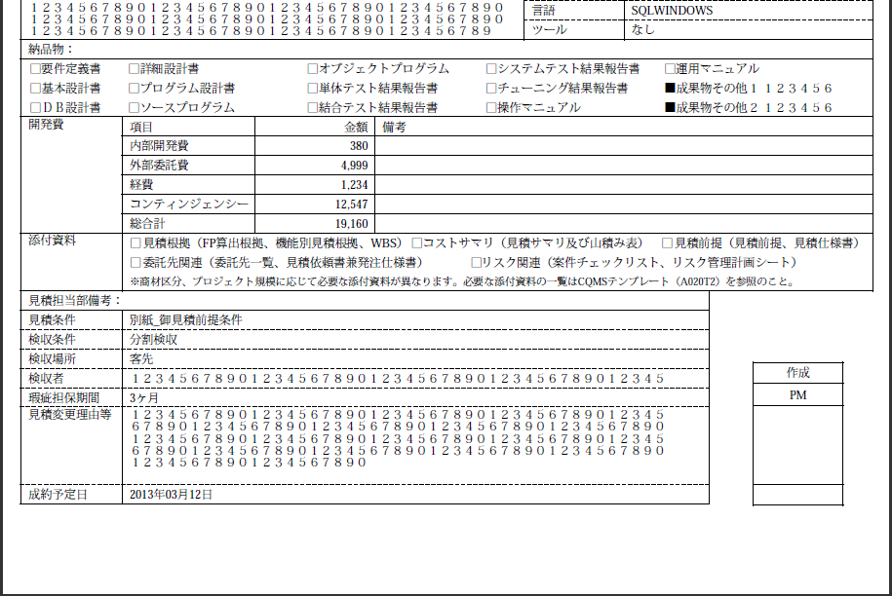
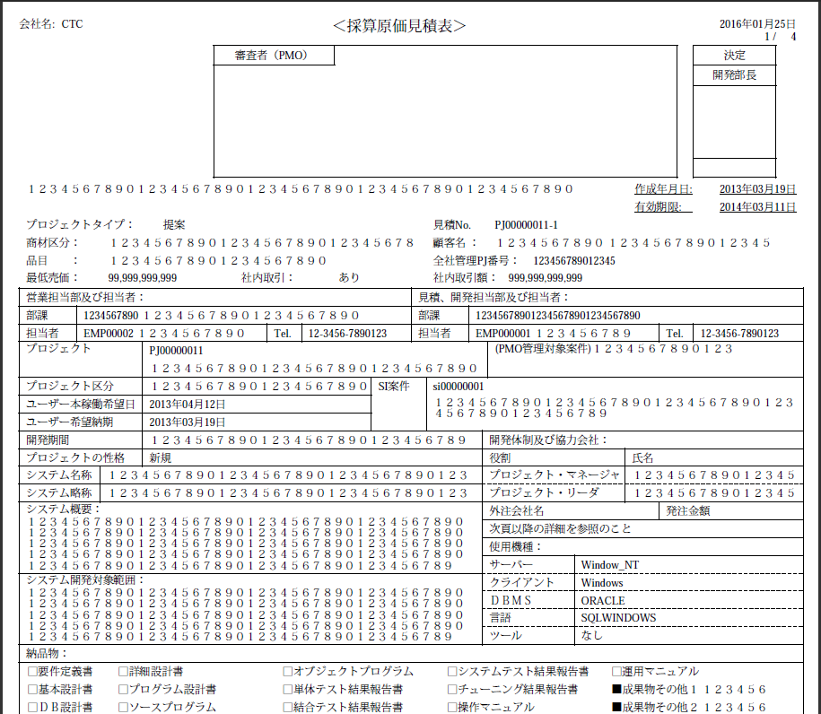
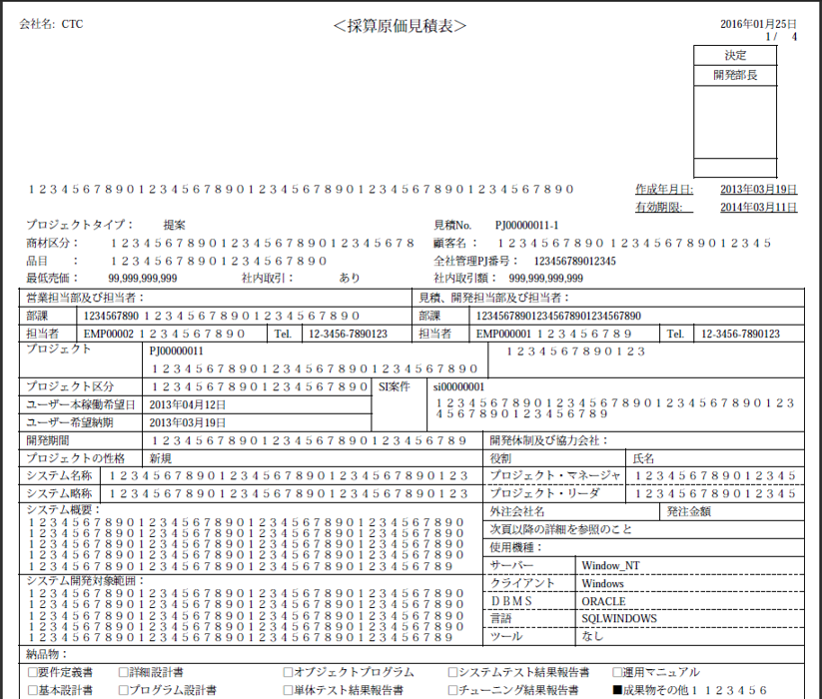

プロジェクト採算原価合計額が3000万未満の場合は
決定開発部長を印字

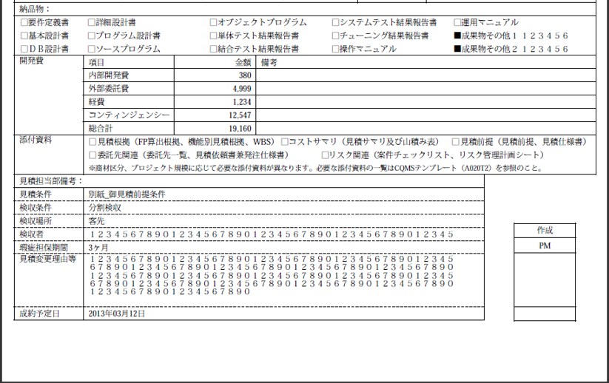

 |  | ※CTCの場合

 |  |  | サンプルケース |  | ① | ② | ③ | ④ | ⑤ | ⑥
 |  | 採算原価見積額 | \30M以上 |  | ● | ●
 |  |  | \10M以上、\30M未満 |  |  |  | ● | ●
 |  |  | \10M未満 |  |  |  |  |  | ● | ●
 |  | PMO管理対象案件 | Yes |  | ● |  | ● |  | ●
 |  |  | No |  |  | ● |  | ● |  | ●

 | <サンプル>
 | ①：プロジェクト採算原価合計額が3000万以上かつPMO管理対象案件の場合 |  |  |  |  |  |  |  |  |  | ②：プロジェクト採算原価合計額が3000万以上かつPMO管理対象案件以外の場合

審査者（PMO）
協議（事業PMO）
協議（事業PMO）

 | ③：プロジェクト採算原価合計額が1000万円以上、3000万未満かつPMO管理対象案件の場合
 | ⑤：プロジェクト採算原価合計額が1000万円未満かつPMO管理対象案件の場合 |  |  |  |  |  |  |  |  |  | ④：プロジェクト採算原価合計額が1000万円以上、3000万未満かつPMO管理対象案件以外の場合

審査者（PMO）
協議（事業PMO）
連絡（事業PMO）

 |  | ⑥：プロジェクト採算原価合計額が1000万円未満かつPMO管理対象外案件の場合

帳票レイアウト(LPJBAS020RP(明細))
プロジェクト管理システム | 2. 機能設計 2.2. 帳票機能設計 | 成果物名 |  |  | A02：機能設計書 |  | 更新者 | 徐
 |  | 作成日 |  |  | 2012-11-20 |  | 更新日 | 2016-01-11
帳票レイアウト |  | 帳票タイプ |  |  |  | 複票
 |  | 明細仕様
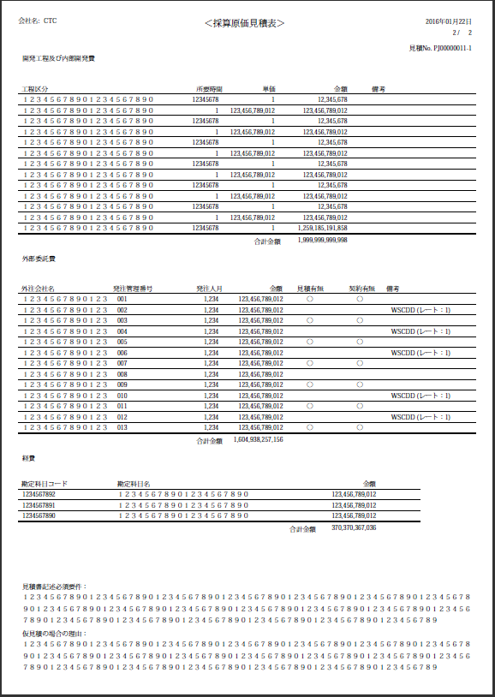
 |  |  | 開発工程及び内部開発費
 |  |  |  | ・最大明細行数：54/頁

「開発工程及び内部開発費」、「外部委託費」、「経費」3部分の明細総件数<=29の場合、全ての項目を1ページに出力する。
 |  |  | 外部委託費
 |  |  |  | ・最大明細行数：54/頁

13件
 |  |  | 経費
 |  |  |  | ・最大明細行数：54/頁

 |  | 改ページ仕様

 |  |  | ・改頁処理
 |  |  | 出力の基本ルール：
 |  |  | 1）「開発工程及び内部開発費」明細部の件数>=25の場合、「外部委託費」、「経費」、「見積書記述必須要件」、「仮見積の場合の理由」部分を改頁して新たなページに出力する。

 |  |  | 2）「経費」明細部の件数>=25の場合、「見積書記述必須要件」、「仮見積の場合の理由」部分を改頁して新たなページに出力する。

13件
 |  |  | 基本ルールをベースに、帳票の改頁出力は「帳票レイアウト(LPJBAS020RP(明細))」シートの説明を参照に行う。

3件

 |  | グループインジケーション

 |  |  | なし

 |  | 集計単位

 |  |  | ・合計：
 |  |  |  | 開発工程及び内部開発費明細全体
 |  |  |  | 外部委託費明細全体
 |  |  |  | 経費明細全体

 |  | 概要説明

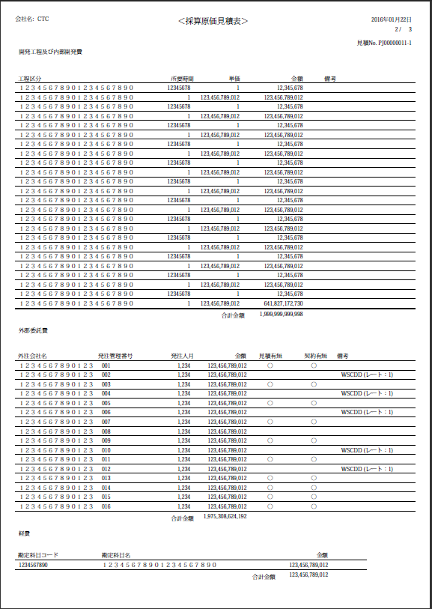

「開発工程及び内部開発費」、「外部委託費」、「経費」3部分の明細総件数>29且つ<=41の場合、「開発工程及び内部開発費」、「外部委託費」、「経費」を1ページに出力し、「見積書記述必須要件」、「仮見積の場合の理由」を次ページに出力する。

24件

16件

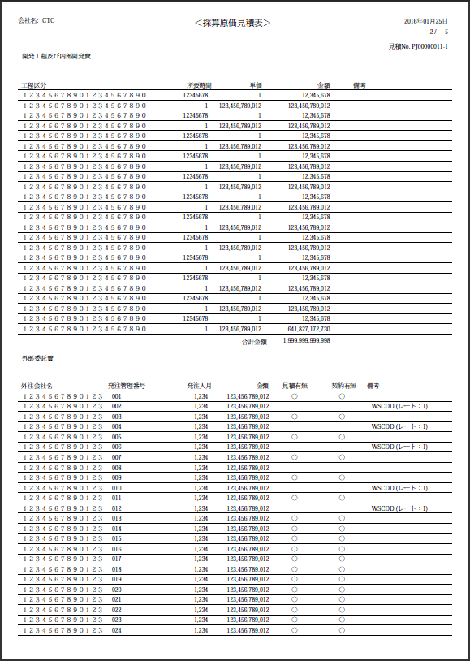
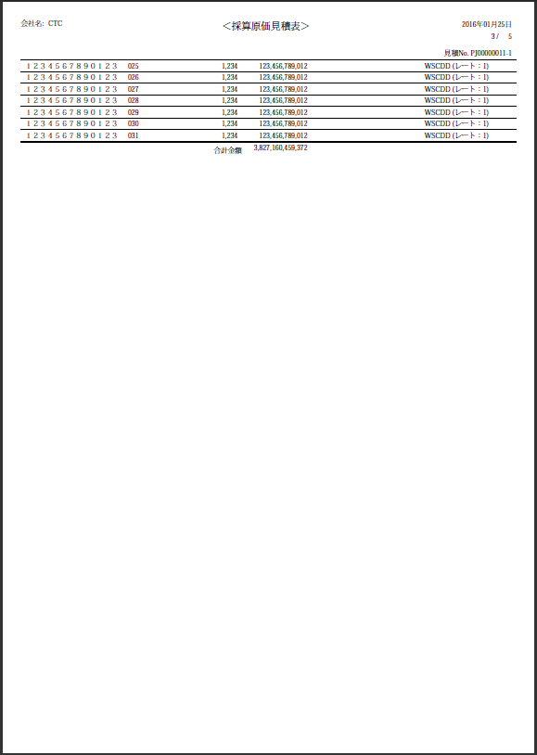
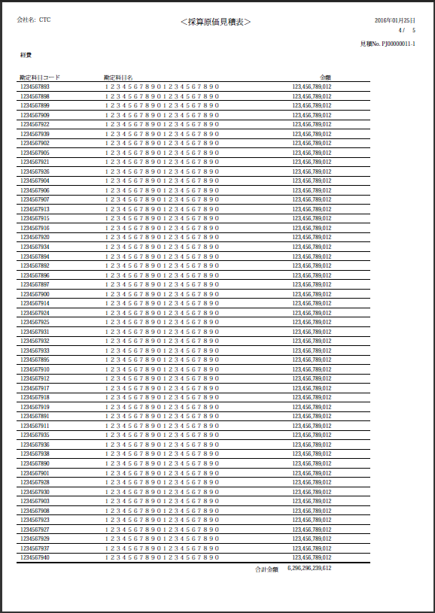
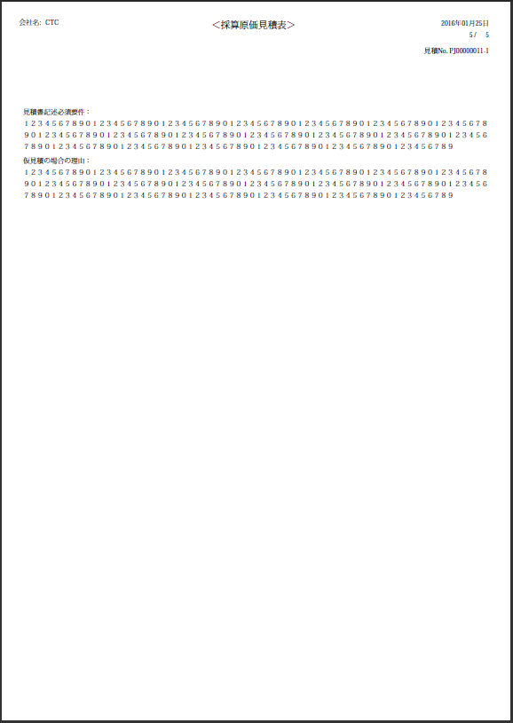

7件

「開発工程及び内部開発費」、「外部委託費」、「経費」3部分の明細総件数>41件、且つ「開発工程及び内部開発費」＜25件の場合、「開発工程及び内部開発費」、「外部委託費」を1ページ目に出力する。（1ページに収まらない場合もある。）「経費」、「見積書記述必須要件」、「仮見積の場合の理由」を改頁を行い次ページ以降に出力する。
24件
51件

24件

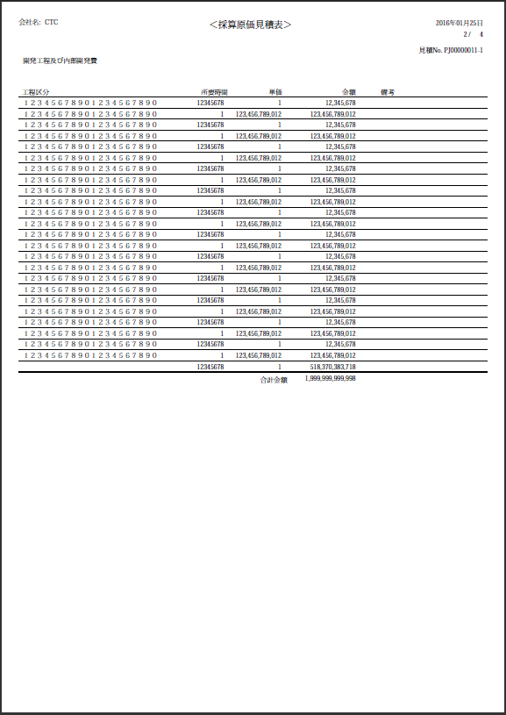
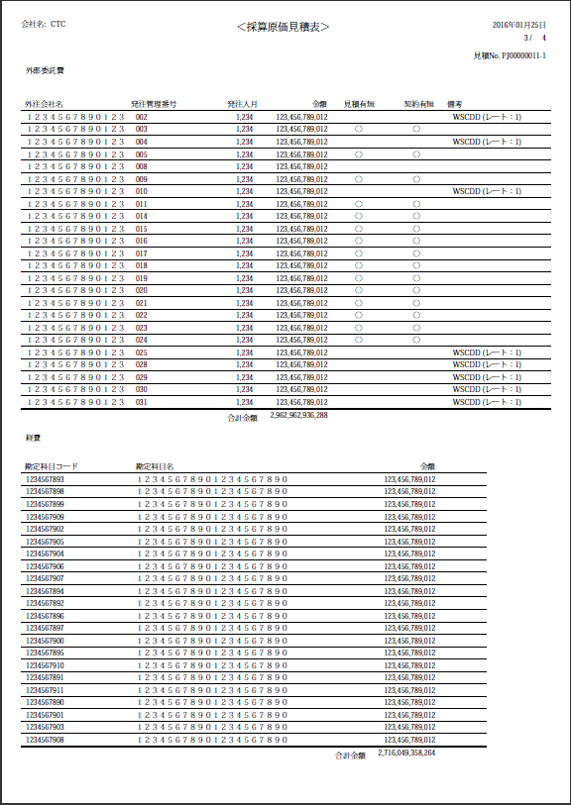
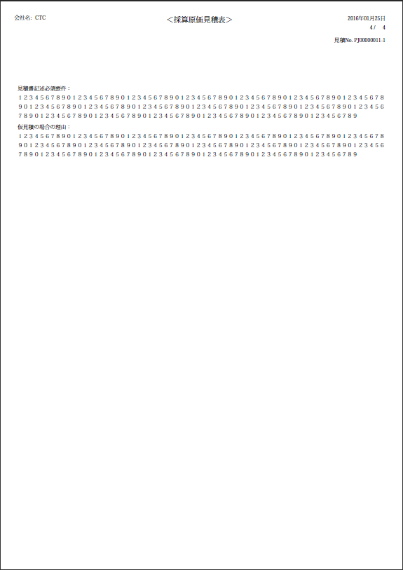

25件
24件

「開発工程及び内部開発費」明細件数>=25、且つ「外部委託費」、「経費」2部分の明細総件数<=46の場合、「開発工程及び内部開発費」を1ページに出力、「外部委託費」、「経費」を1ページに出力、「見積書記述必須要件」、「仮見積の場合の理由」を1ページに出力する。

22件


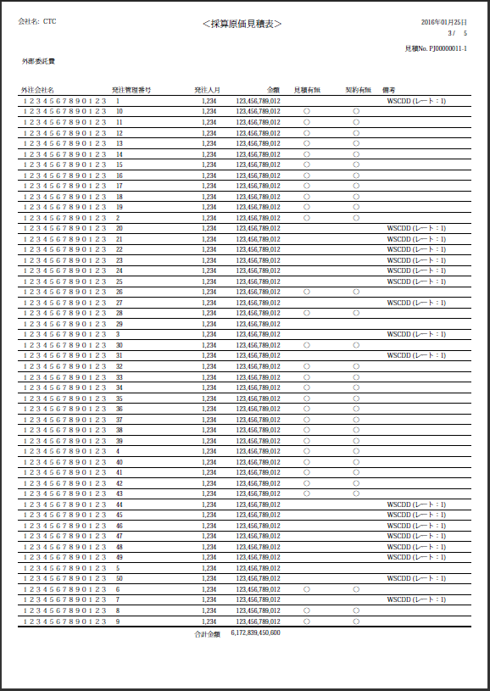
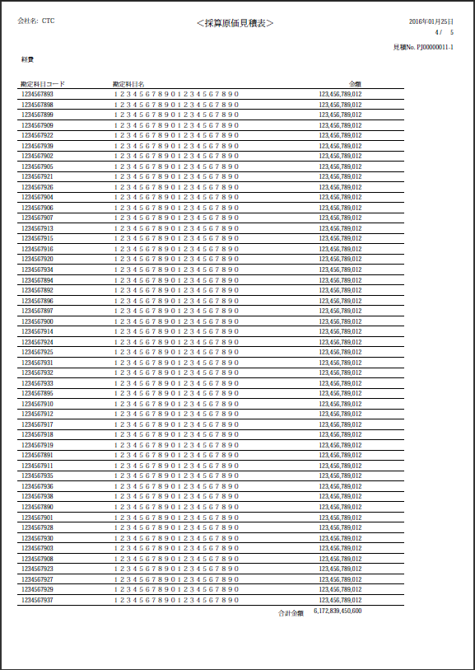
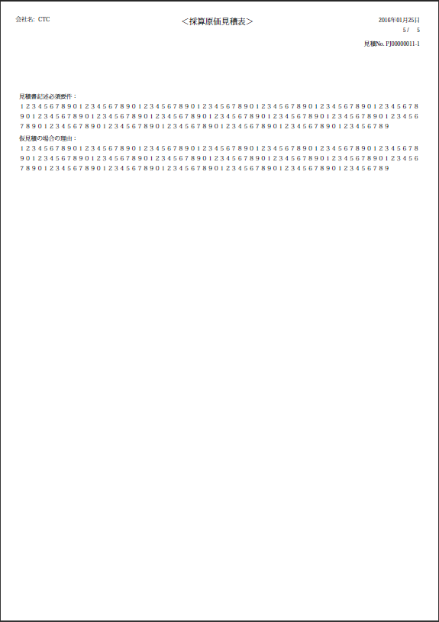

25件
50件
50件

「開発工程及び内部開発費」明細件数>=25、且つ「外部委託費」、「経費」2部分の明細総件数>46の場合、「開発工程及び内部開発費」を1ページ目に出力する（1ページに収まらない場合もある）、「外部委託費」を改頁を行い次ページ以降に出力する、「経費」を改頁を行い次ページ以降に出力する、「見積書記述必須要件」、「仮見積の場合の理由」を改頁を行い次ページ以降に出力する。

